15 lines
 | Formulaire de commandites au profit de : |  |  | Participant Information // Informations sur le participant
 | Pledge forms to the benefit of the : |  |  | Participant:
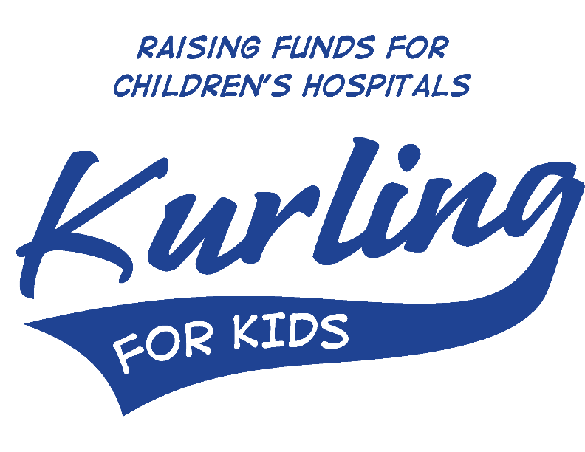
 |  |  |  | Curling Club/Region Club de curling/Région

 |  |  |  | Adresse/Address:

 |  |  |  | Téléphone/Phone #:

 | www.curlingpourlesenfants.org | Pour plus d'informations / For more information |  | Signature:
 | www.kurlingforkids.org | Kurling for Kids / Curling pour les enfants
 |  | (514) 665-6120 info@kurlingforkids.org
 |  |  |  |  | MONTANT AMOUNT |  | Reçu / Tax Receipt? $20 min
 | Pour assurer la bonne transmission d'un reçu d'impôt, l'information doit être complète et lisible. To ensure proper delivery of a tax receipt, information must be complete and legible.

 | NOM DU COMMANDITAIRE PLEDGER'S NAME |  | COURRIEL EMAIL | TÉLÉPHONE PHONE # | ARGENT CASH or CHEQUE # | CHÈQUE CHEQUE | Yes | No

1 |  |  |  |  |  |  | FALSE | FALSE
2 |  |  |  |  |  |  | FALSE | FALSE
3 |  |  |  |  |  |  | FALSE | FALSE
4 |  |  |  |  |  |  | FALSE | FALSE
5 |  |  |  |  |  |  | FALSE | FALSE
6 |  |  |  |  |  |  | FALSE | FALSE
7 |  |  |  |  |  |  | FALSE | FALSE
8 |  |  |  |  |  |  | FALSE | FALSE
9 |  |  |  |  |  |  | FALSE | FALSE
10 |  |  |  |  |  |  | FALSE | FALSE
11 |  |  |  |  |  |  | FALSE | FALSE
12 |  |  |  |  |  |  | FALSE | FALSE
13 |  |  |  |  |  |  | FALSE | FALSE
14 |  |  |  |  |  |  | FALSE | FALSE
15 |  |  |  |  |  |  | FALSE | FALSE
 |  | Total (argent + chèques) Total (cash + cheques) |  |  | $0.00

